Tema 1
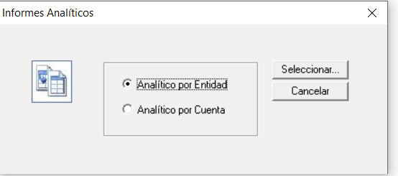
Volver

 | En el Informe Analitico por Entidad y Cuenta

 | 1° | Deben considerarse los Otros Documentos |  | FW: dada la información que se almacena para Otros Documentos, esto no se puede hacer, tal como
 |  |  | Del año actual | lo indiqué en febrero
 |  |  | Los que provengan de años anteriores

Tema 2
Volver

 | Habilitar un Capturador de "Otros Documentos" |  |  |  |  | FW: se puede evaluar

 | Tendria que tener las mismas caracteristicas que al momento de ingresar un Nuevo "Otro Documentos"

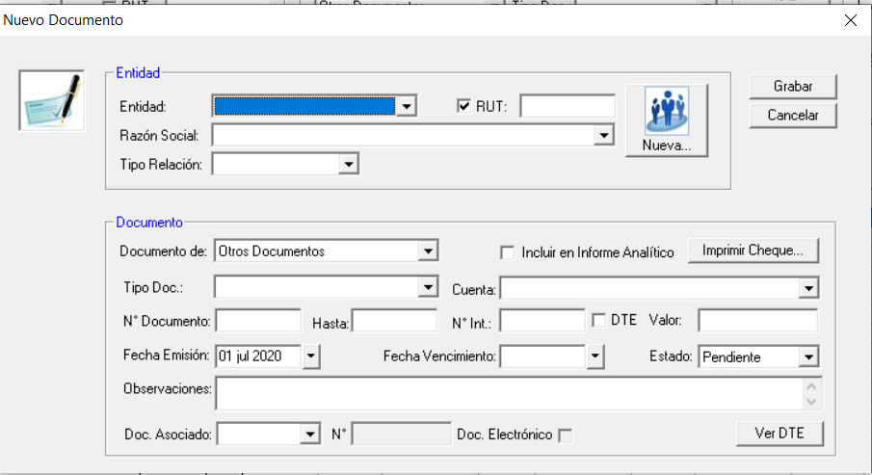

 | Los campos serian
 | * | RUT Entidad | Cumpliendo Requisitos de RUT
 | * | Razon Social | Alfanúmerico
 | * | Tipo Entidad | C Cliente, D Distribuidor, E Empleado, O otro, P Proveedor, S Socio, en el caso de vacio se asumen Otro
 | * | Tipo Relacion | E Emisor, R Receptor, O otro

 | * | Documento | R Remuneraciones, O Otros Documentos
 | * | Tipo Documento | Todos los que esten en el ingreso manual
 |  |  |  | DR | Documento Remuneración
 |  |  |  | AB | Abono Bancario
 |  |  |  | CB | Cargo Bancario
 |  |  |  | CH | Cheque
 |  |  |  | CHF | Cheque a Fecha
 |  |  |  | LET | Letra
 |  |  |  | OTR | Otros
 | * | Cuenta | Cuenta Asociada
 | * | N° Documento | Numerico
 |  | DTE | Documento Electrónicco
 | * | Valor | Cifra Entera sin decimales
 | * | Fecha Emisión | Formato DD/MM/AAAA
 |  | Fecha Vencimiento | Formato DD/MM/AAAA
 |  | Documento Asociado

 | * | Obligatorios
 |  | Todo documento capturado se debe marcar automaticamente el ticket "Incluir en Informe Analitico"
 |  | el estado siempre es aprobado

Tema 3
Volver

 | Permitir asociar a un comprobante (Ingreso, Egreso, Traspaso) más de un "Otros documentos"

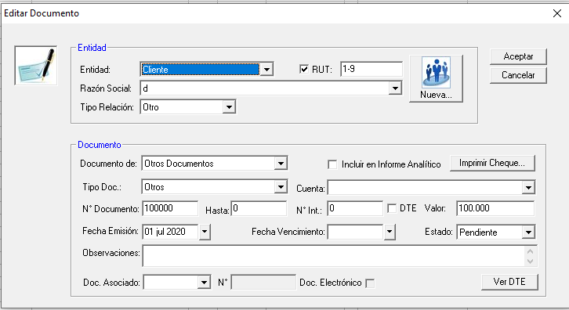

 | Hoy permite asociar solo un "Otro Documento"

 | FW: no se considera más de un documento por movimiento de comproinate, ni en la interfaz ni en los datos. Es muy complidcado de hacer

Tema 4
Volver

 | Permitir asociar a documentos de Compras Ventas - Otros Documentos
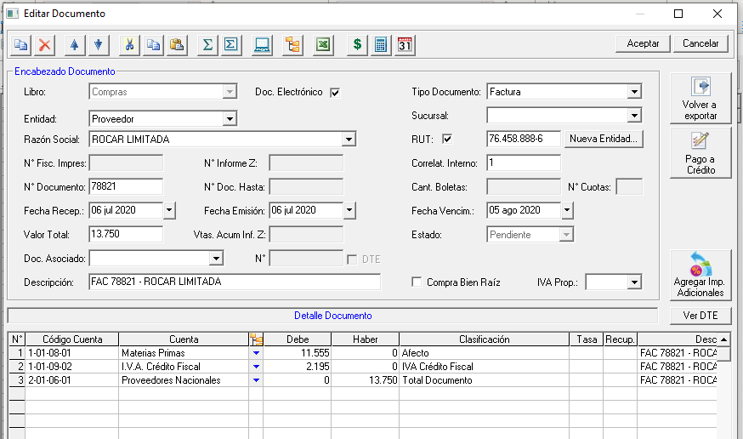

 | Permitir asociar a Documentos de Compras y Ventas más de Otro Documentos

 | FW: se podría hacer, pero sólo uno

